关系图
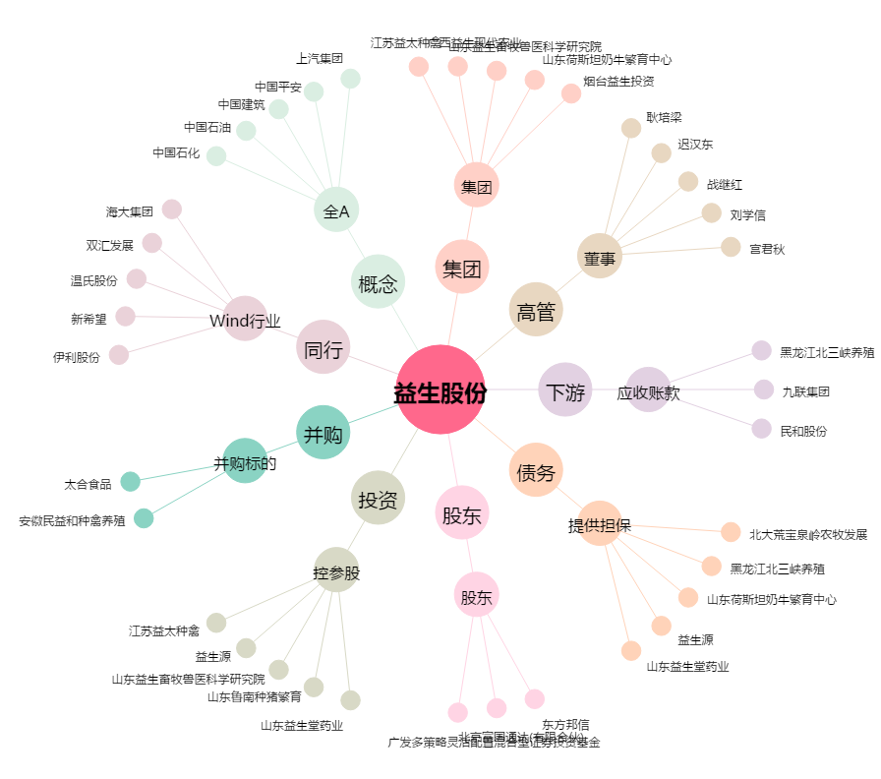
益生股份[002458.SZ] - 关系概览图

